1
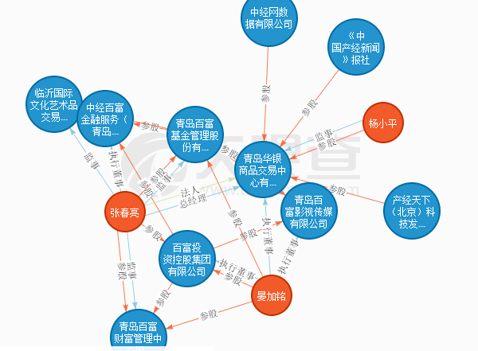
序号 | 页面 | 问题
1 | 小铃铛跳转
2 | 工商风险 | 最新动态无内容
3 | 舆情页面 | 分页
4 | 客户风险 | 速度慢
5 | 整体页面 | 背景图片问题
6 | 交易产品监控 | 价格趋势图无数据显示一直线--没改
7 | 监管月报 | 工商信息变更，建表，维护
8 | 风险事件填报 | 去掉0%，未处理
9 | 数据录入页面 | 时间控件默认时间T-1
10 | 风险事件查看 | 弹出页面处理流程不是固定的，是根据具体到哪一步显示出来
11 | 报表页面 | 直接带出值，如选择交易市场，可自动带出交易市场代码
12 | 纠纷客户 | 机构状态改称纠纷状态；机构代码和机构名称、纠纷状态、性别做成下拉框，
13 | 工商页面 | 企业图谱

